9.1
COSTAS

9.1. Reparto de los recursos en materia de deslindes
según el sentido de las Sentencias de la Audiencia Nacional, 2016

Sentidos de las Sentencias | Número de recursos
Desestimatorias | 7
Estimatorias parciales | 0
Estimatorias | 0

GRÁFICO: Reparto de los recursos en materia de deslindes según el sentido de la Sentencia. Año 2016

9.2
COSTAS

9.2. Serie histórica de realización de deslindes

Año |  | Deslindes (km)
2006 | 7,818.9 | 542.9
2007 | 8,418.2 | 610.0
2008 | 8,565.4 | 565.4
2009 | 9,073.9 | 768.3
2010 | 9,653.5 | 588.9
2011 | 9,823.3 | 314.4
2012 | 9,823.9 | 0.6
2013 | 9,858.3 | 81.9
2014 | 9,833.3 | 41.8
2015 | 9,843.6 | 46.7
2016 | 9,869.9 | 100.6
GRÁFICO: Evolución de la realización de deslindes (kilómetros)

GR9.3
COSTAS

9.3. Serie histórica de aprobación de deslindes según demarcación provincial

GRÁFICO: Porcentaje de costa deslindada por demarcación provincial. Año 2016

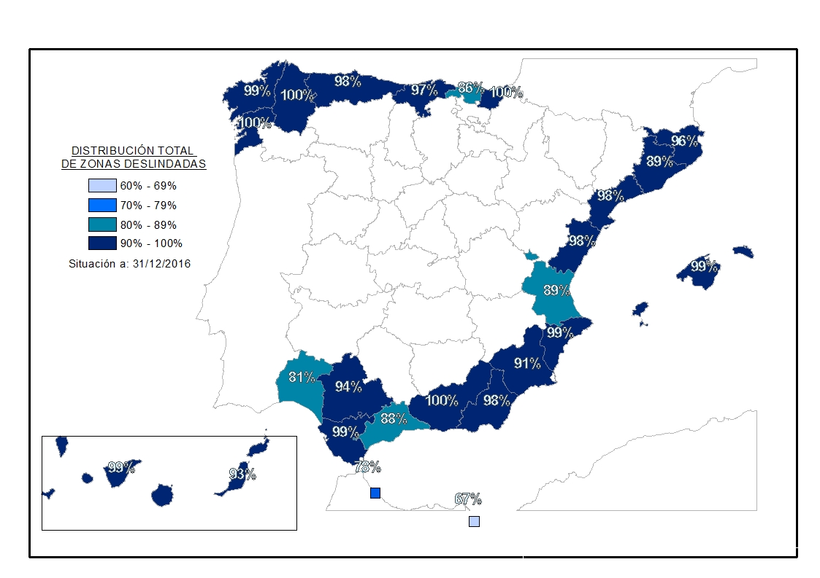

GRÁFICO: Evolución de la realización de deslindes (kilómetros)
2006 | 542.9
2007 | 610.0
2008 | 565.4
2009 | 768.3
2010 | 588.9
2011 | 314.4
2012 | 0.6
2013 | 81.9
2014 | 41.8
2015 | 46.7
2016 | 100.6

